Tranches
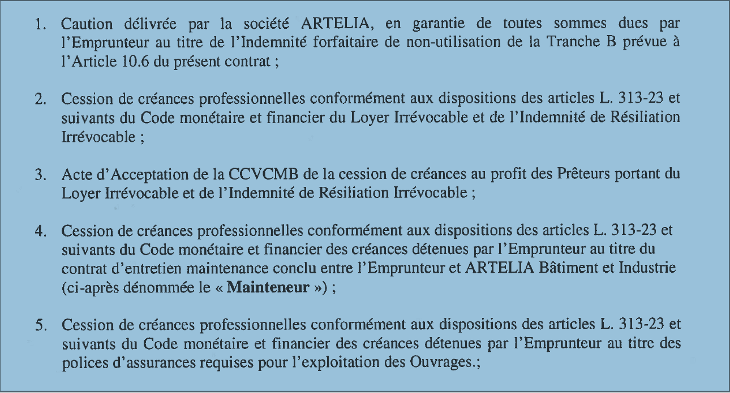
N° Tranche | Libellé | Syndiquée | Montant | Date de validité (de consolidation) | Maturité (mois) | Type de Taux/Index | Valeur Taux/Index | Type de Floor | Valeur Taux Floor | Type de tranche | Modalité de remboursement | Commision | Taux de commission | Commentaire | SIREN Emprunteur #1 | Garantie Emprunteur #1 | Montant Emprunteur #1 | SIREN Emprunteur #2 | Garantie Emprunteur #2 | Montant Emprunteur #2 | SIREN Emprunteur #3 | Garantie Emprunteur #3 | Montant Emprunteur #3 | SIREN Emprunteur #4 | Garantie Emprunteur #4 | Montant Emprunteur #4 | SIREN Emprunteur #5 | Garantie Emprunteur #5 | Montant Emprunteur #5 | SIREN Emprunteur #6 | Garantie Emprunteur #6 | Montant Emprunteur #6 | SIREN Emprunteur #7 | Garantie Emprunteur #7 | Montant Emprunteur #7 | SIREN Emprunteur #8 | Garantie Emprunteur #8 | Montant Emprunteur #8 | SIREN Emprunteur #9 | Garantie Emprunteur #9 | Montant Emprunteur #9 | SIREN Emprunteur #10 | Garantie Emprunteur #10 | Montant Emprunteur #10
1 | PLT AUXIFIP | Non | 2,800,000 | 2036-01-11 | 240 | E3M | 1.10% | Auncun |  | Term loan | Échéance constante |  |  | Voir détail ci-dessous : Cession de créances professionnelles, Acte d'acceptation de la cCVCMB de la cession de créances au profit des Prêteurs du Loyer Irrévocable et de l'Indemnité de de Résiliation Irrévocable | 797589645 | Autres | 2800000
2 | PLS CASRA | Non | 5,400,000 | 2046-01-11 | 360 | Fixe | 1.36% | Auncun |  | Term loan | Atypique |  |  | Caution délivrée par la société ARTELIA en garantie de toutes sommes dues par l'empreunteur au titre d el'indemnité forfaitaire de non-utilisaiton de la tranche B | 797589645 | Caution solidaire | 5400000

